Ⅴ－１（グラフ）
Ⅴ．不動産経済

１．地価動向（４）
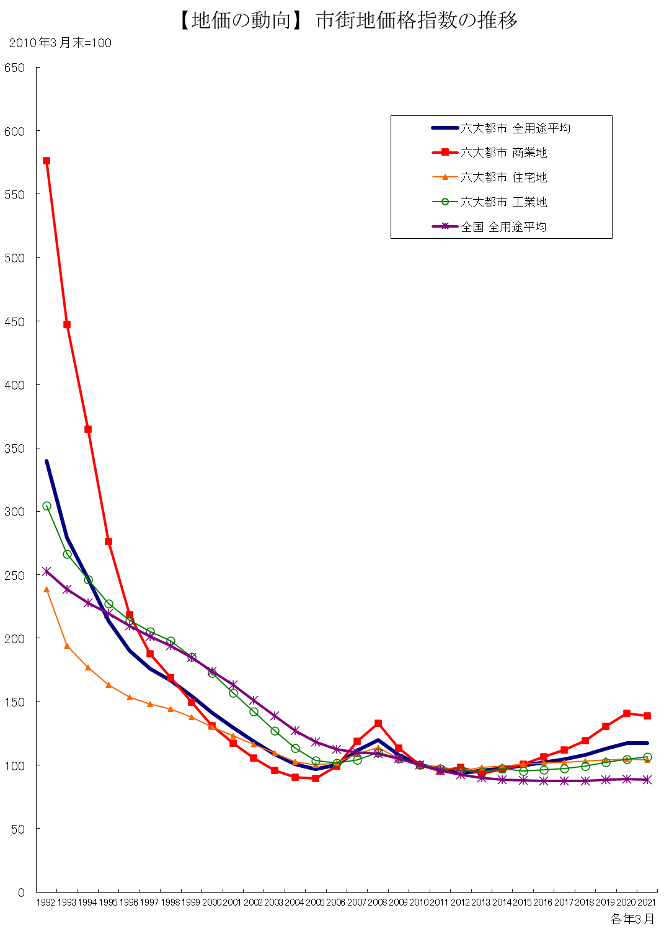

 | 注1)六大都市とは、東京区部、横浜、名古屋、京都、大阪、神戸である。
 | 注2)指数は2010年3月を基準年としている。
 | 資料出所：（一財）日本不動産研究所

